Worksheet
 | Alklima B.V.
 | Van Hennaertweg 29
 | 2952 CA Alblasserdam
 | NEDERLAND
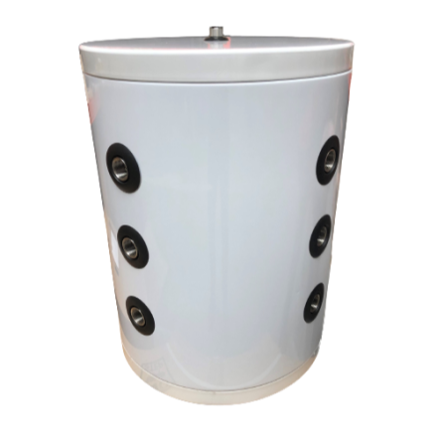
Code | HTWBUF-300LT
Product | Buffervat 300 liter

Afmetingen & aansluitingen
Naam |  | Waarde | Eenheid
Hoogte |  | 1920 | mm
Diameter |  | 580 | mm

Uitvoering & werking
Naam |  | Waarde | Eenheid
Geschikt voor koeling |  | Ja
Geschikt voor centrale verwarming |  | Ja
Geschikt voor warmtepomp |  | Ja
Oppervlaktebescherming binnenzijde |  | Geen (onbehandeld)
Met isolatie |  | Ja
Met dompelbuis |  | Nee
Met elektrisch element |  | Nee
Met aansluiting temperatuurvoeler |  | Nee

Pomp gegevens
Naam |  | Waarde | Eenheid
Max. werkdruk |  | 10 | bar

Overige gegevens
Naam |  | Waarde | Eenheid
Montagewijze |  | Staand
Aansluiting 1 |  | Binnendraad
Aansluiting 2 |  | Binnendraad
Inhoud |  | 300 | l
Max. temperatuur |  | 90 | °C
Materiaal isolatie |  | Polyurethaan (PU)
Diameter zonder isolatie |  | 480 | mm
Oppervlaktebescherming buitenzijde |  | Gecoat
Materiaal mantel |  | Staal
Aansluitmaat 1 |  | 1.1/2"
Aansluitmaat 2 |  | 1.1/2"
Materiaal vat |  | Roestvaststaal (RVS)

